CollectiveAccess
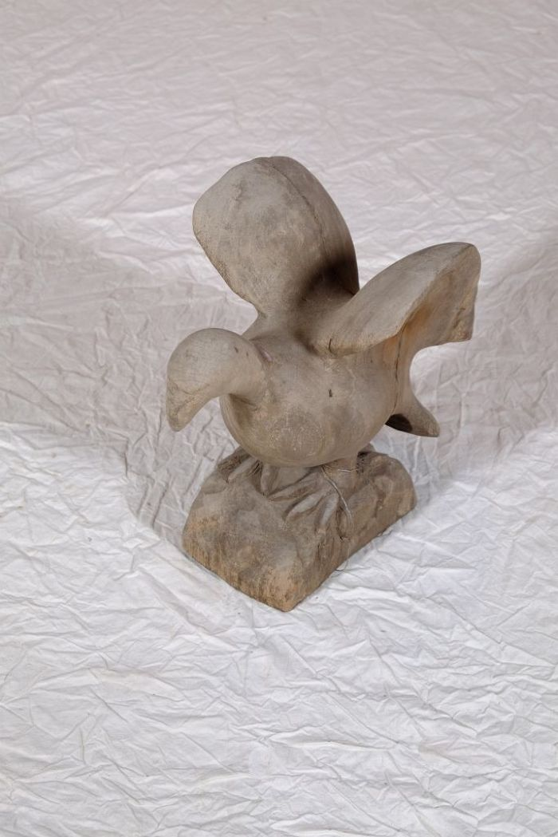
Image | Object | Description | Date
 | Vogelfigur (A1130) | Diese Vogelfigur stammt aus dem westafrikanischen Ghana.
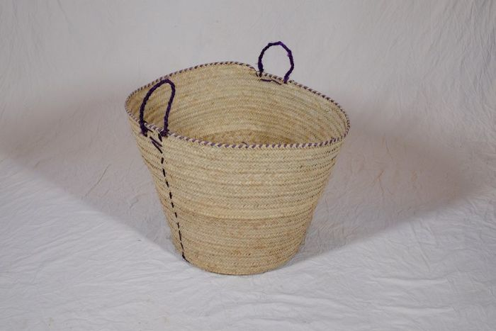 | Korb (A1134) | Flechtkörbe fanden vielseitige Verwendung als Transportbehältnis, beispielsweise bei der Ernte, oder auch als Lagerbehältnis für Lebensmittel und Rohstoffe. Dieser Korb stammt aus Tansania.
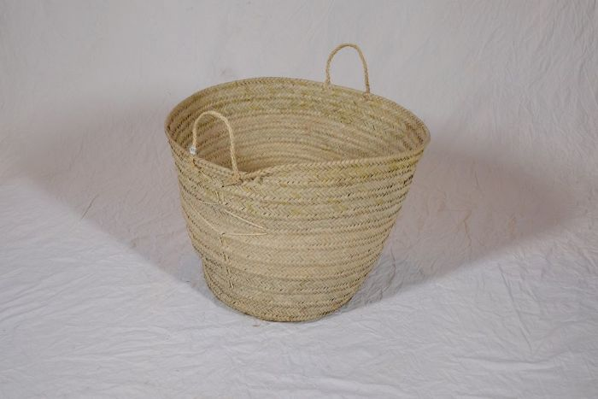 | Korb (A1135) | Flechtkörbe fanden vielseitige Verwendung als Transportbehältnis, beispielsweise bei der Ernte, oder auch als Lagerbehältnis für Lebensmittel und Rohstoffe. Dieser Korb stammt aus Tansania.
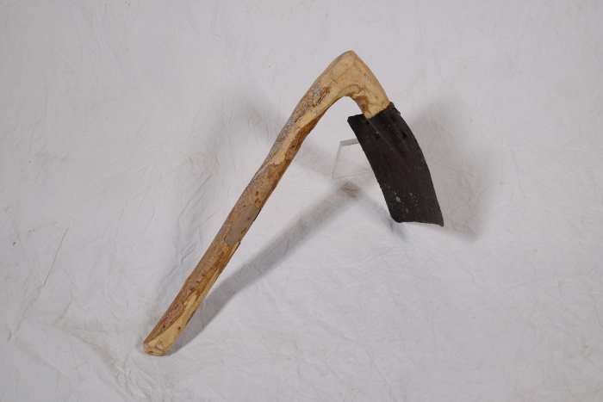 | Tüllenhacke (A1400) | Das Blatt dieser Hacke wurde mittels einer Tüllenschäftung befestigt. Typisch dafür ist der geknickte Stiel, ein sogenannter Knieholm. Das kürzere Ende des Holms wurde mit der Tülle am Hackenblatt befestigt. Tüllenhacken werden wegen ihrer höheren Stabilität vor allem zur Bearbeitung härterer Böden eingesetzt.
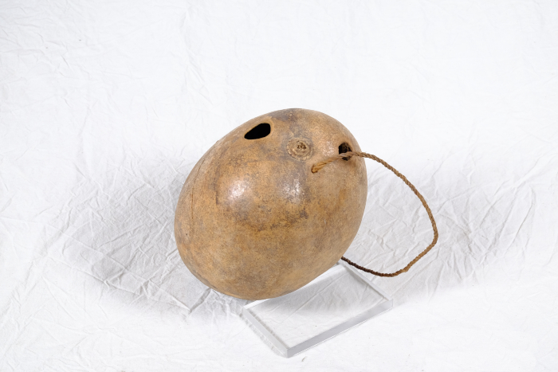 | Gefäß zum Gewinnen von Baumsaft (A1401) | Dieses aus einer Kokosnuss gefertigte Gefäß sowie das dazugehörige Werkzeug dienten der Gewinnung von Baumsaft, der später zu Alkohol vergoren wurde. Mit Hilfe des Metalldorns wurde der Baum angestochen, anschließend wurde der herauslaufende Saft über das Röhrchen in das Behältnis geleitet und aufgefangen. Die Verwendung von Baumsaft zur Alkoholherstellung ist auch in Deutschland bekannt, wo dafür vorrangig Birkensaft genutzt wird.
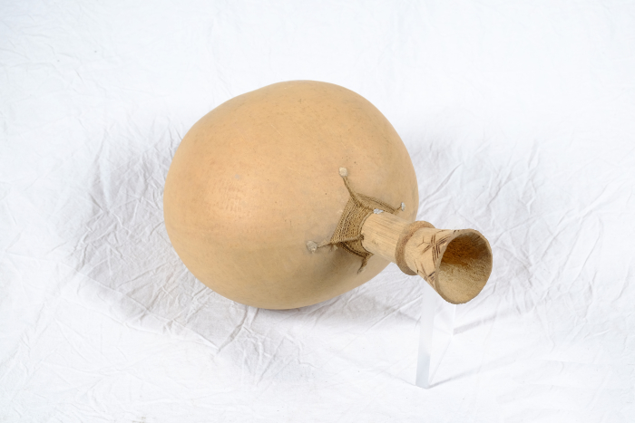 | Palmfrucht Trinkgefäß (A1402)
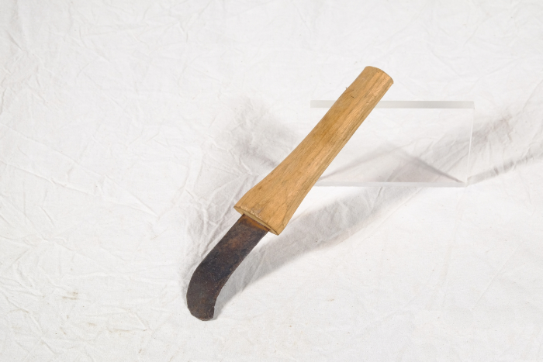 | Messer (A1403)
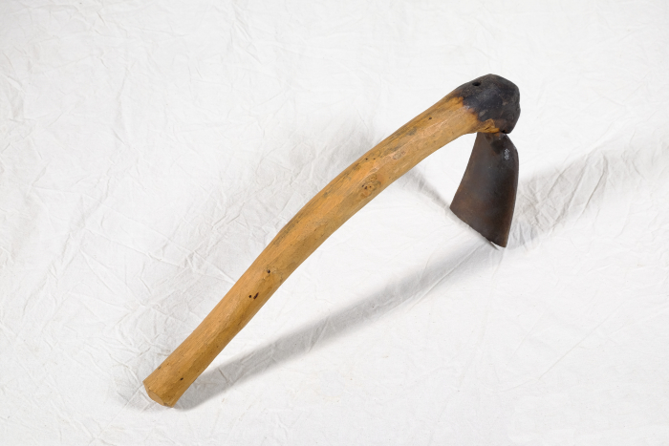 | Hacke mit Dornschäftung (A1404) | Auffällig an dieser Hacke ist, dass das Hackenblatt mittels eines Dorns am Stiel (Holm) befestigt wurde. Dafür wurde entweder der Dorn erhitzt und in den Holm getrieben, oder es wurde mit einer glühende Ahle ein Loch vorgebohrt, worin das Blatt dann eingesetzt wurde. Da die Befestigung mit Dornschäftung weniger stabil ist, als vergleichsweise die Befestigung mittels Tülle, werden Dornhacken eher für Arbeiten in lockerem Boden benutzt.
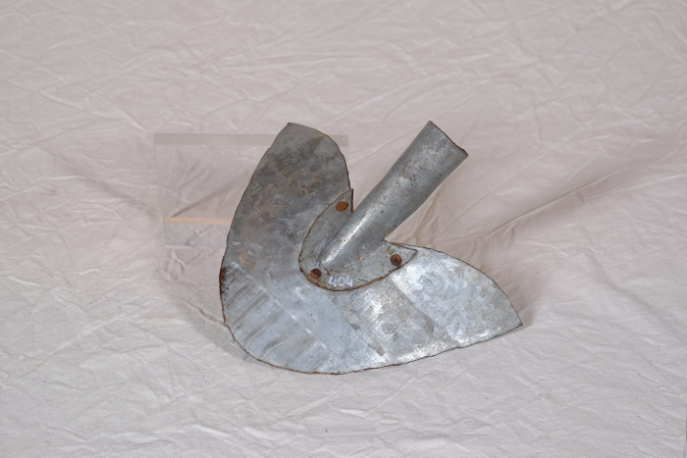 | Spaten (A1405)
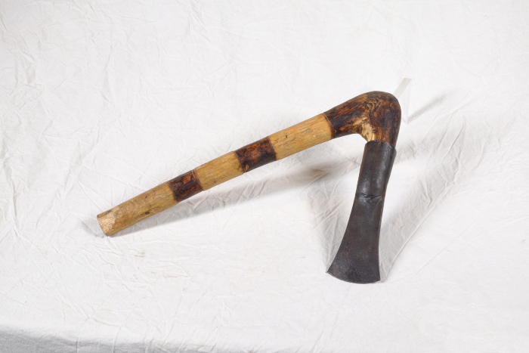 | Tüllenbeil (A1406) | Die Bezeichnung weißt bereits darauf hin, dass der Kopf dieses Beils mit Hilfe einer Tülle am Holm (Stiel) befestigt wurde. Besonders ist dabei, dass der Holm geknickt ist (Knieholm). Bei modernen Beilen wird hingegen ein gerader Holm in einem ovalen Loch in der Klinge befestigt. Diese Art der Befestigung ist bereits seit der späten Bronzezeit bekannt und war weit verbreitet.
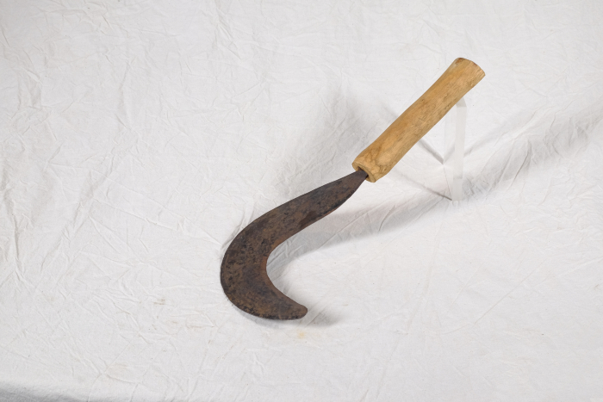 | Sichel für Gebüsch (A1407) | Diese Sichel stammt aus Afrika. Sicheln wurden in erster Linie zum Schneiden von Gras und Getreide verwendet. Diese kompaktere Form mit einem verhältnismäßig starken Blatt eignete sich jedoch besonders, um damit stärkere Pflanzen zu durchtrennen. Mit ihr konnte man auch Gebüsch und Gestrüpp schneiden.
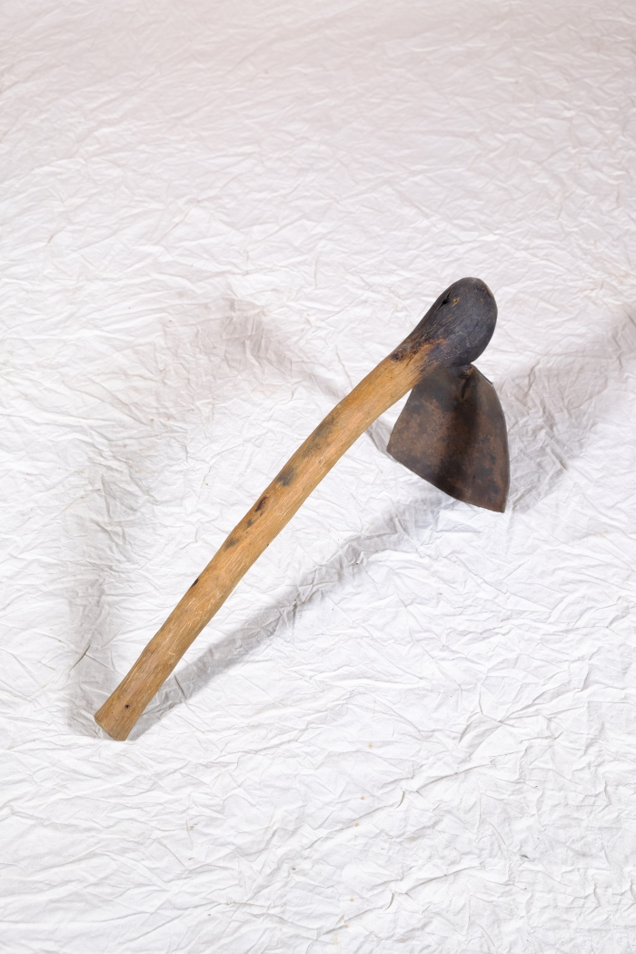
 | Hacke mit Dornschäftung (A1408) | Auffällig an dieser Hacke ist, dass das Hackenblatt mittels eines Dorns am Stiel (Holm) befestigt wurde. Dafür wurde entweder der Dorn erhitzt und in den Holm getrieben, oder es wurde mit einer glühende Ahle ein Loch vorgebohrt, worin das Blatt dann eingesetzt wurde. Da die Befestigung mit Dornschäftung weniger stabil ist, als vergleichsweise die Befestigung mittels Tülle, werden Dornhacken eher für Arbeiten in lockerem Boden benutzt.
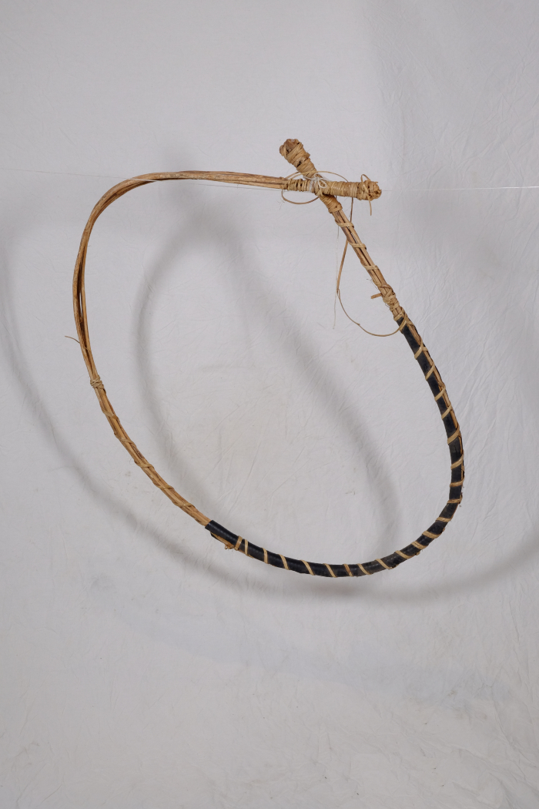
 | Klettergurt (A1409) | Dieser Klettergurt diente als Hilfe beim Erklettern vom Bäumen. Besonders Gewächse, die über einen sehr geraden Stamm ohne viele Möglichkeiten zum Festhalten verfügen, wie beispielsweise Palmen, konnten damit bestiegen werden.
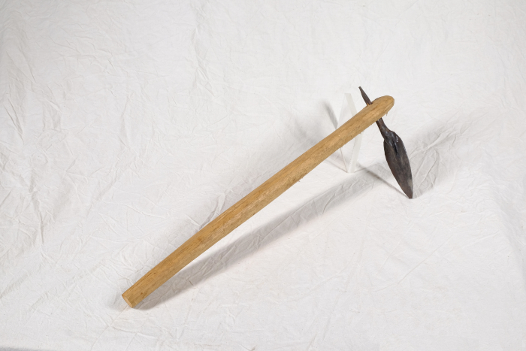 | Hacke mit Dornschäftung (A1595) | Auffällig an dieser Hacke ist, dass das Hackenblatt mittels eines Dorns am Stiel (Holm) befestigt wurde. Dafür wurde entweder der Dorn erhitzt und in den Holm getrieben, oder es wurde mit einer glühende Ahle ein Loch vorgebohrt, worin das Blatt dann eingesetzt wurde. Da die Befestigung mit Dornschäftung weniger stabil ist, als vergleichsweise die Befestigung mittels Tülle, werden Dornhacken eher für Arbeiten in lockerem Boden benutzt.
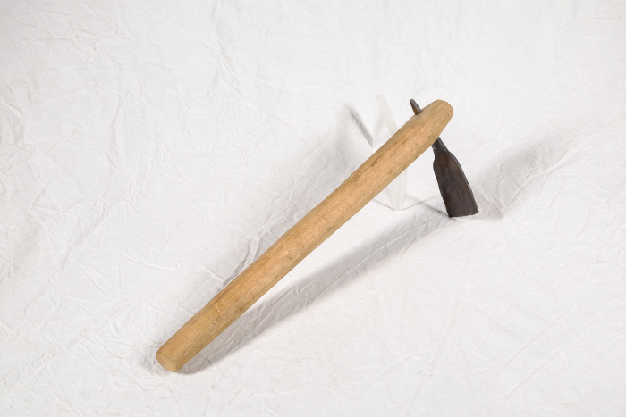 | Hacke mit Dornschäftung (A1596) | Auffällig an dieser Hacke ist, dass das Hackenblatt mittels eines Dorns am Stiel (Holm) befestigt wurde. Dafür wurde entweder der Dorn erhitzt und in den Holm getrieben, oder es wurde mit einer glühende Ahle ein Loch vorgebohrt, worin das Blatt dann eingesetzt wurde. Da die Befestigung mit Dornsschäftung weniger stabil ist, als vergleichsweise die Befestigung mittels Tülle, werden Dornhacken eher für Arbeiten in lockerem Boden benutzt.
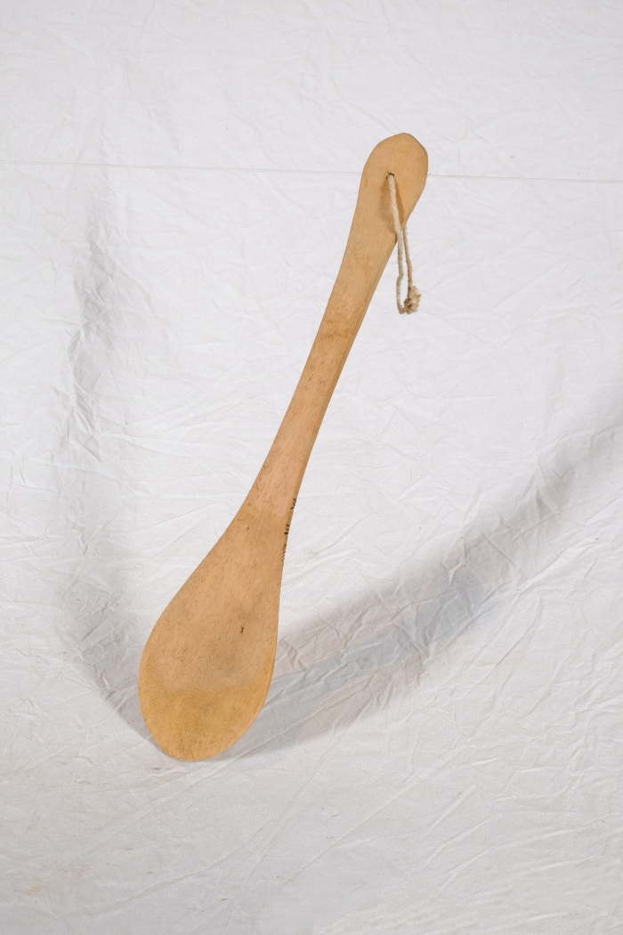
 | Rührlöffel (A1646)
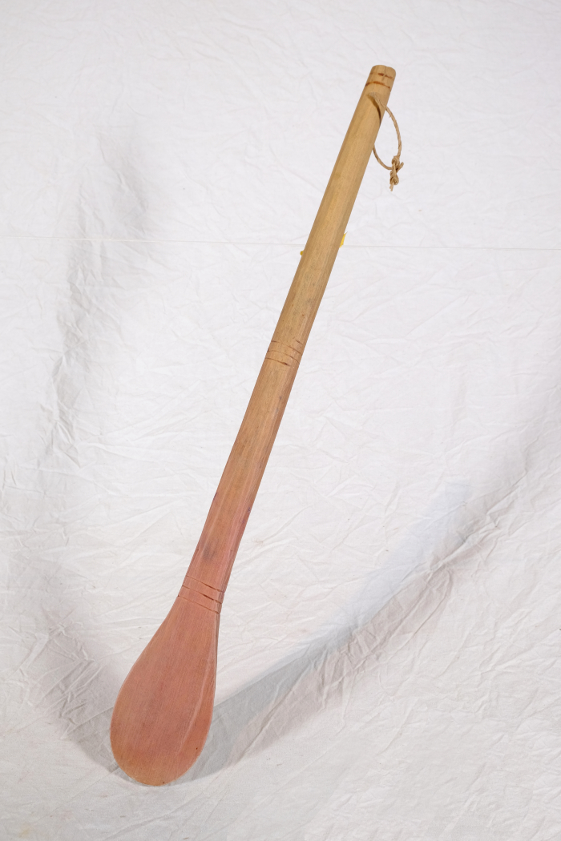
 | Rührlöffel (A1647)
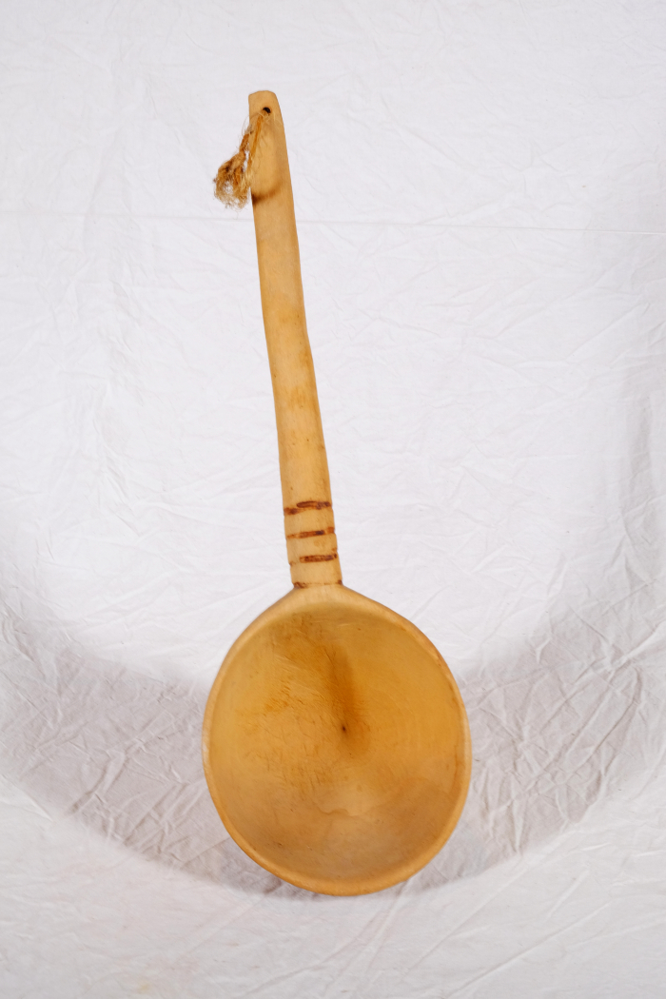
 | Kelle (A1648)
 | Kelle (A1650)
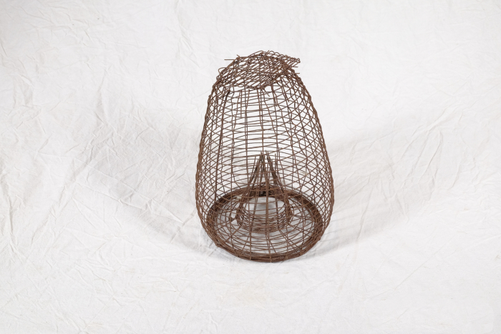 | Mausefalle (A1711)
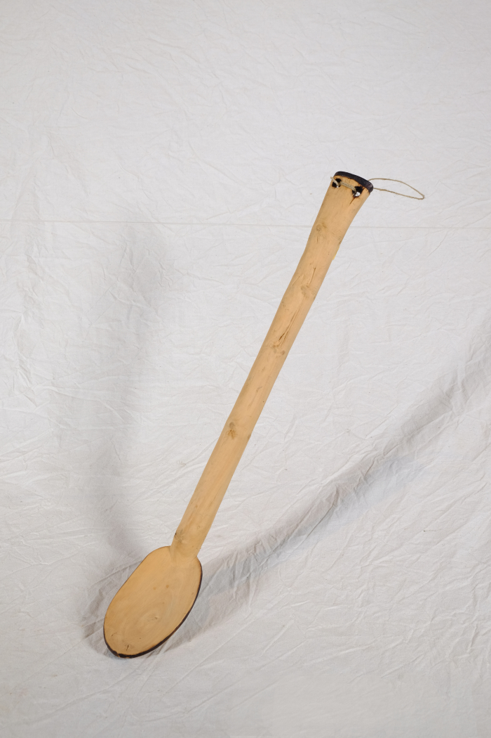
 | Rührlöffel (A1766)
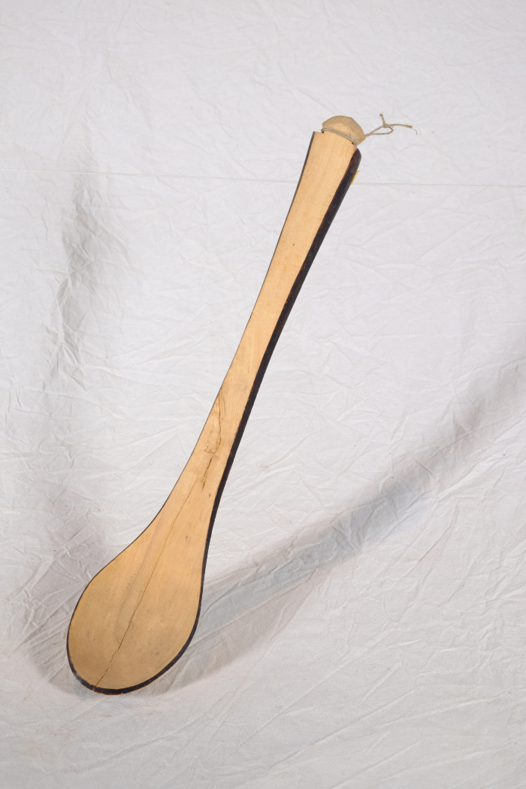
 | Rührlöffel (A1767)
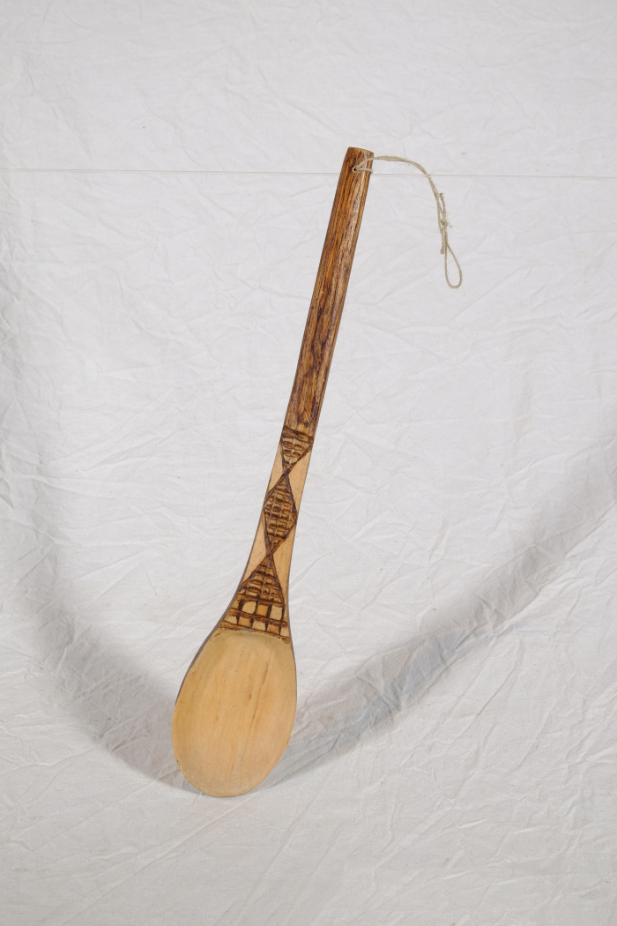
 | Löffel (A1768)
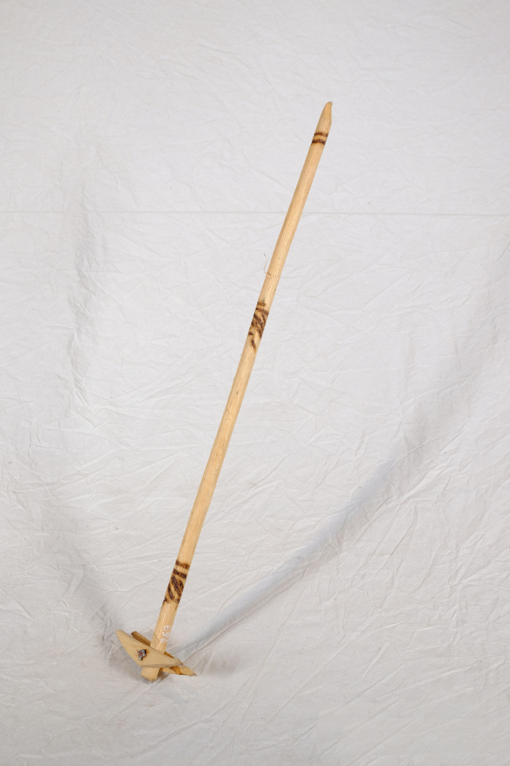
 | Quirl (A1769)
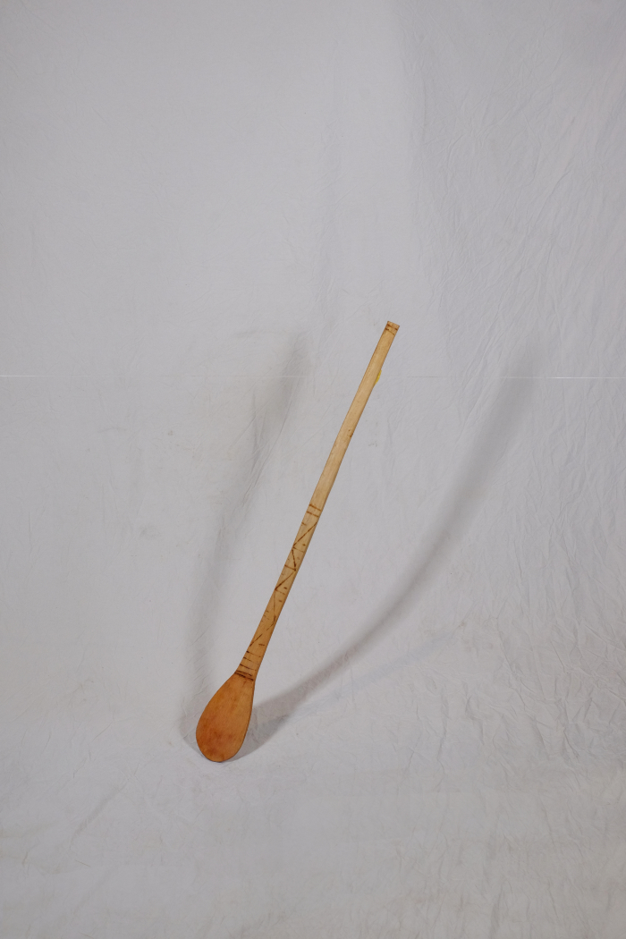
 | Rührlöffel (A1770)
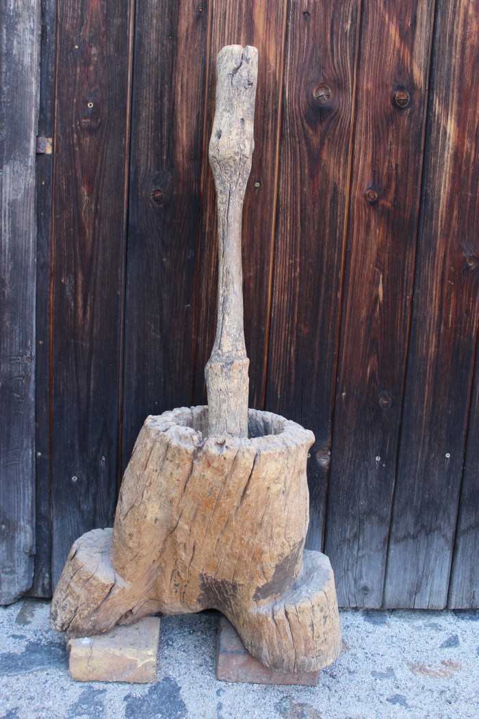
 | Anthropomorpher Mörser (A1850) | Der Mörser diente zum Zerreiben und Pulverisieren von Lebensmitteln.

